APP
Planta de Carrocerías
LECCION DE UN SOLO TEMA
Definición del informe: | PROCESO DE VERIFICACIÓN INSTRUMENTOS CADUCADOS METROLOGÍA
Localización: | B1 INGENIERÍA DE CALIDAD |  | Número: 1A
PowerApps. Verificación y consulta de instrumentos

1-Acceso APP:
https://apps.powerapps.com/play/d0dac22a-dcac-464e-a8d4-cdedec40f6cb?tenantId=c990bb7a-51f4-439b-bd36-9c07fb1041c0
Seleccionar el departamento del cual se quiere conocer instrumentos que van a caducar pronto o instrumentos a validar.

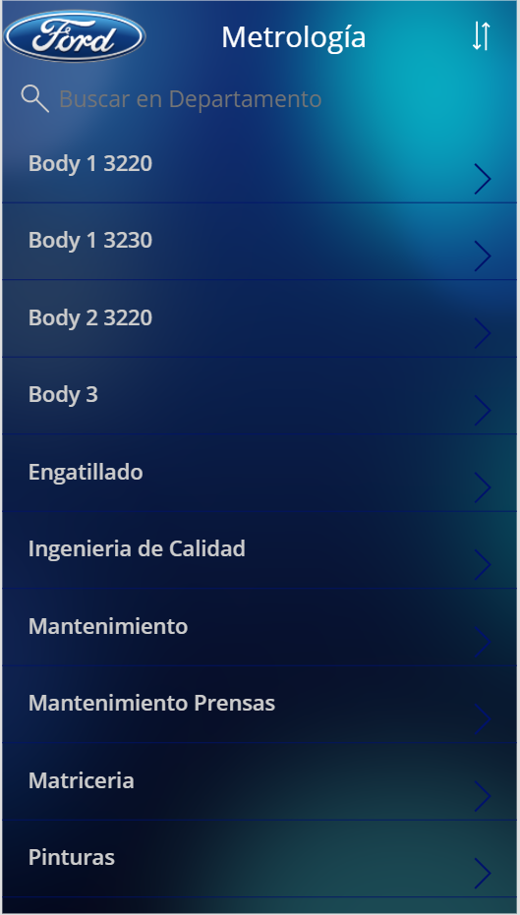

3

Si el departamento tiene instrumentos a validar, aparecerán como en la imagen de la izquierda, sino no aparecerán como en la de la derecha.

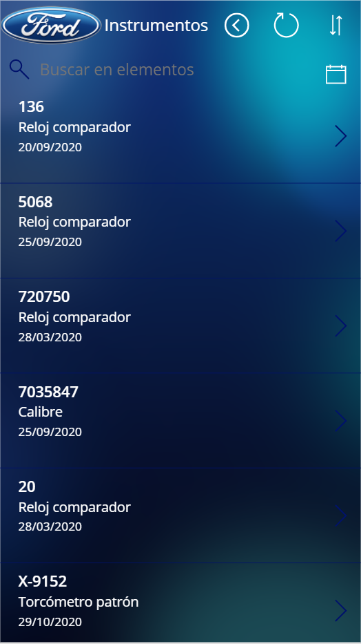

2-Consulta: Para ver el calendario con los instrumentos próximos a caducar pulsar el icono del calendario.
Para consultar un instrumento, seleccionar como en la pantalla anterior la flecha de cada elemento.

Observaciones: |  | HOJA 1 DE 2

Fecha:26/05/2021 | Emitido por: | Aceptado por:
 | MARIA LÓPEZ DE OCÁRIZ | ROBERTO CARIÑENA

APP(1)
Planta de Carrocerías
LECCION DE UN SOLO TEMA
Definición del informe: | PROCESO DE VERIFICACIÓN INSTRUMENTOS CADUCADOS METROLOGÍA
Localización: | B1 INGENIERÍA DE CALIDAD |  | Número: 1B
El calendario es solo informativo, puedes ver en la siguiente imagen con circulos en el calendario los dias que caducan instrumentos. Para validar instrumentos, volver atras y seleccionar el instrumento

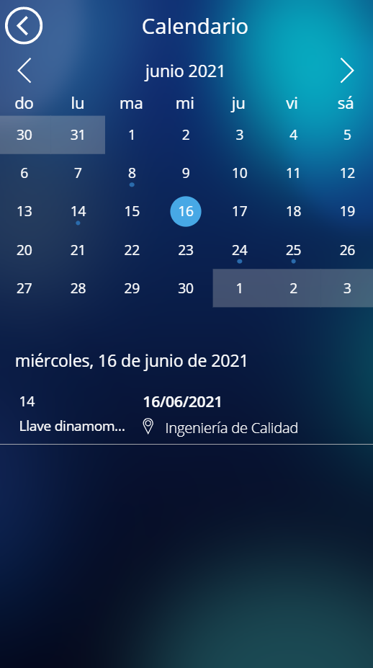

3

3-Validación: Para verificar el instrumento pulsar el botón Verificar.
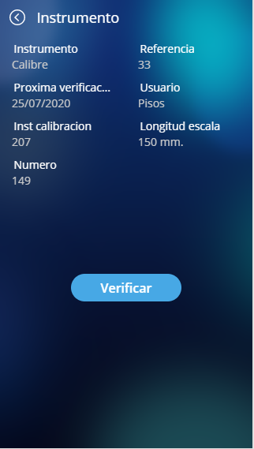
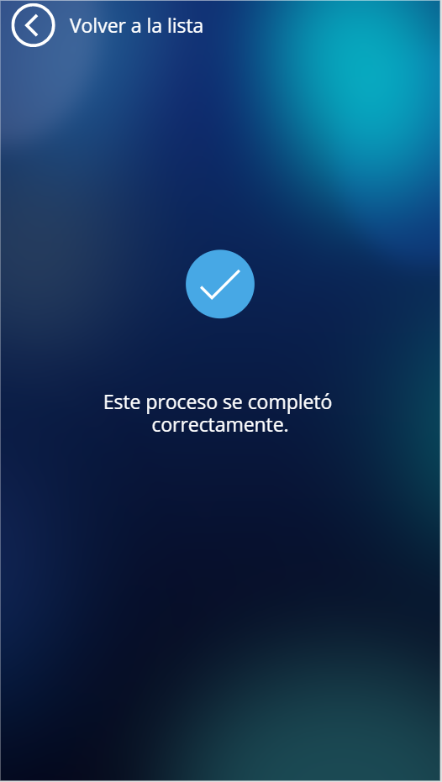
Ya está verificado, para seguir verificando volver atrás

Observaciones: |  | HOJA 2 DE 2

Fecha:26/05/2021 | Emitido por: | Aceptado por:
 | MARIA LÓPEZ DE OCÁRIZ | ROBERTO CARIÑENA

SHAREPOINT
Planta de Carrocerías
LECCION DE UN SOLO TEMA
Definición del informe: | PROCESO DE VERIFICACIÓN INSTRUMENTOS CADUCADOS METROLOGÍA
Localización: | B1 INGENIERÍA DE CALIDAD |  | Número: 2A
SharePoint.Creación y modificación de elementos

1- Acceso al sitio de SharePoint: https://azureford.sharepoint.com/sites/IngCalidad/Metrologia/SitePages/Inicio.aspx.
Entrar en contenidos del sitio y buscar la lista deseada o pulsar en instrumentos si directamente se quiere acceder a esa.

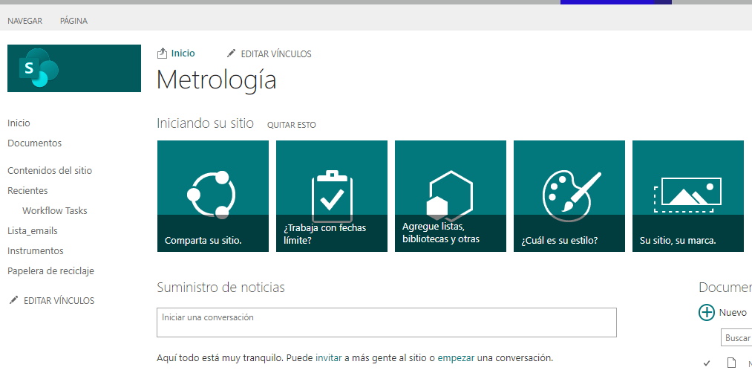

3

2- Creación de elementos:
Pulsar justo encima de la lista el icono +nuevo elemento y añadir todos los campos a mano uno a uno.

3- Edición de elementos:
Justo al lado del icono anterior, pulsar en modificar esta lista

Observaciones: |  | HOJA 1 DE 2

Fecha:26/05/2021 | Emitido por: | Aceptado por:
 | MARIA LÓPEZ DE OCÁRIZ | ROBERTO CARIÑENA

SHAREPOINT(1)
Planta de Carrocerías
LECCION DE UN SOLO TEMA
Definición del informe: | PROCESO DE VERIFICACIÓN INSTRUMENTOS CADUCADOS METROLOGÍA
Localización: | B1 INGENIERÍA DE CALIDAD |  | Número: 2B
Aparecerá una vista de celdas, donde puedes editar cada elemento y filtrar cada columna para encontrar más facil el elemento buscado.

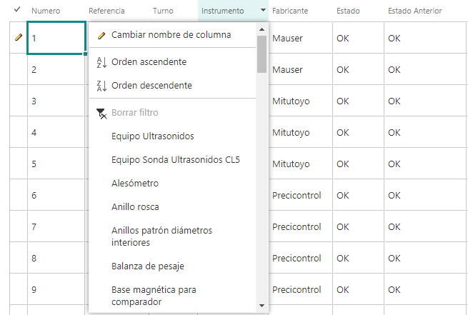

3

4- Eliminar elementos:
Seleccionar los elementos a eliminar, arrastrando el ratón o con el cntrl, pulsar en elementos y Eliminar elemento

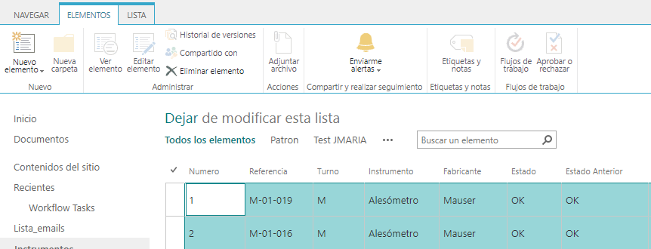

Se guardan los cambios automáticamente, pero para dejar de editar, pulsar otra vez arriba de la lista en Dejar de modificar esta lista.

Observaciones: |  | HOJA 2 DE 2

Fecha:26/05/2021 | Emitido por: | Aceptado por:
 | MARIA LÓPEZ DE OCÁRIZ | ROBERTO CARIÑENA

POWERAUTOMATE
Planta de Carrocerías
LECCION DE UN SOLO TEMA
Definición del informe: | PROCESO DE VERIFICACIÓN INSTRUMENTOS CADUCADOS METROLOGÍA
Localización: | B1 INGENIERÍA DE CALIDAD |  | Número: 3A
Power Automate. Resumen mensual caducados.

1- Acceso Power Automate:
Clickar en mis flujos y luego en compartido conmigo.

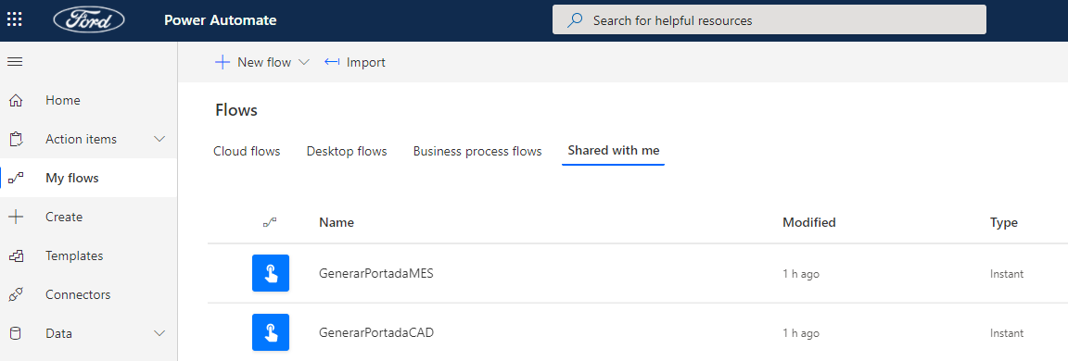

3

2-Consulta instrumentos caducados:
2.1- Crear archivo:Pulsar el boton ejecutar, y en la pestañita emergente confirmar dandole a ejecutar flujo.


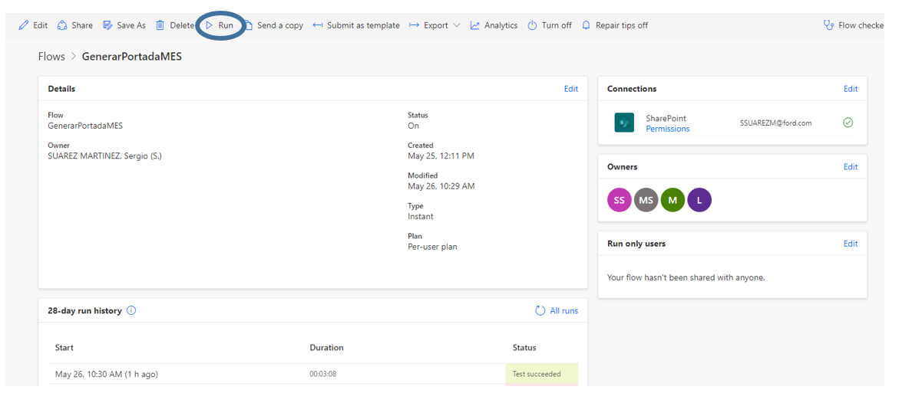

Observaciones: |  | HOJA 1 DE 2

Fecha:26/05/2021 | Emitido por: | Aceptado por:
 | MARIA LÓPEZ DE OCÁRIZ | ROBERTO CARIÑENA

POWERAUTOMATE(1)
Planta de Carrocerías
LECCION DE UN SOLO TEMA
Definición del informe: | PROCESO DE VERIFICACIÓN INSTRUMENTOS CADUCADOS METROLOGÍA
Localización: | B1 INGENIERÍA DE CALIDAD |  | Número: 3B

2.2- Acceso sitio de sharepoint de metrología(donde esta ubicado el archivo):
https://azureford.sharepoint.com/sites/IngCalidad/Metrologia/SitePages/Inicio.aspx .
Abrir la pestaña Documentos.

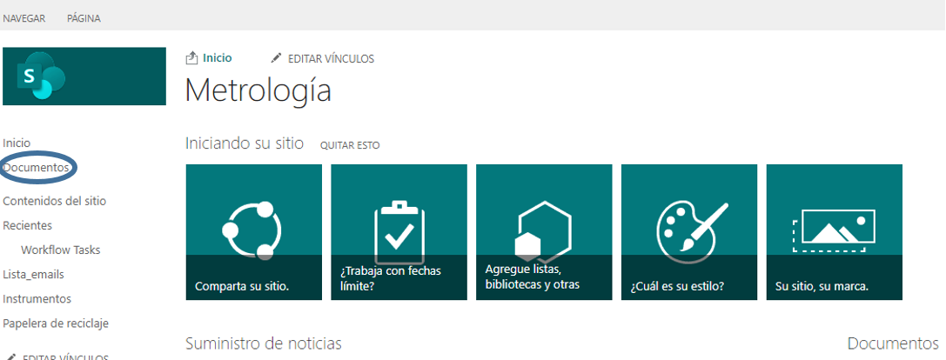

3

Aquí estan generados los documentos a los 3-4 minutos de ejecutar el flujo anterior, en el título aparece el dia que ha sido generado.

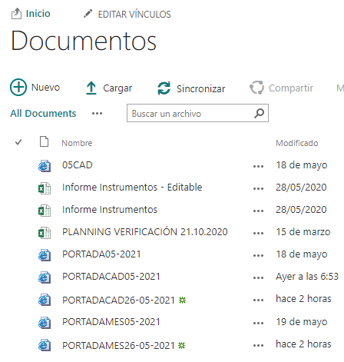

Observaciones: |  | HOJA 2 DE 2

Fecha:26/05/2021 | Emitido por: | Aceptado por:
 | MARIA LÓPEZ DE OCÁRIZ | ROBERTO CARIÑENA

